Hoja1
ID | NOMBRE PRODUCTO | DESCRIPCION | IMG | MED | VALOR | DESCUENTO | VALOR DESCUENTO | TOTAL
SKU: 2110190190 | Colchon Semi Sencillo |  |  | 90 x 190 | $ 652,000 | 10% | $ 65,200 | $ 586,800
SKU: 5490 | Colchon Sencillo |  |  | 100 x 190 | $ 742,000 | 10% | $ 74,200 | $ 667,800
SKU: 875318290 | Colchon Semi Doble |  |  | 120 x 190 | $ 899,000 | 10% | $ 89,900 | $ 809,100
SKU: 87531 | Colchon Doble |  | 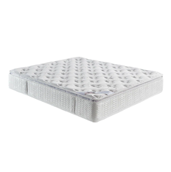 | 140 x 190 | $ 1,154,000 | 10% | $ 115,400 | $ 1,038,600
SKU: 18290 | Colchon Queen |  |  | 160 x 190 | $ 1,800,000 | 10% | $ 180,000 | $ 1,620,000
SKU: 87530 | Colchon Extra Queen |  |  | 180 x 190 | $ 2,656,000 | 10% | $ 265,600 | $ 2,390,400
SKU: 818290 | Colchon King |  |  | 200 x 200 | $ 2,946,000 | 10% | $ 294,600 | $ 2,651,400
SKU: 8758290 | Sofa Cama Nápoles |  | 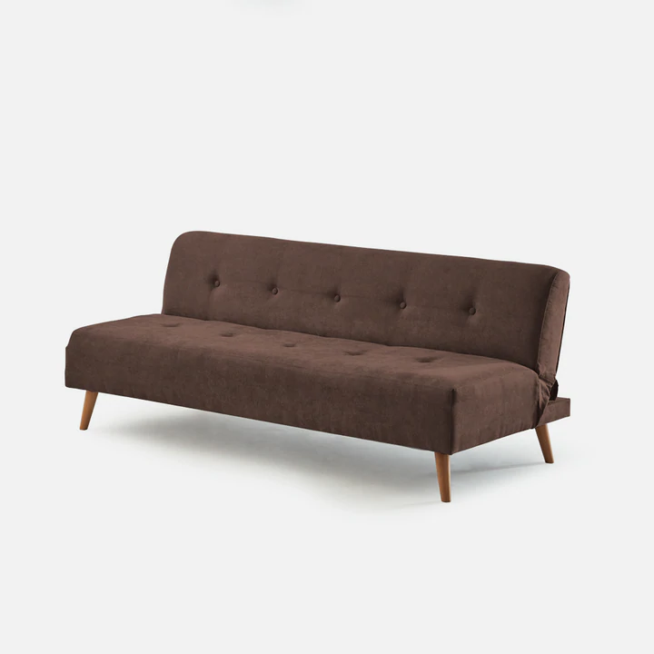 | 70 x 182 x 82 | $ 1,238,000 | 10% | $ 123,800 | $ 1,114,200
SKU: 8753182 | Sofa Cama Ottawa |  | 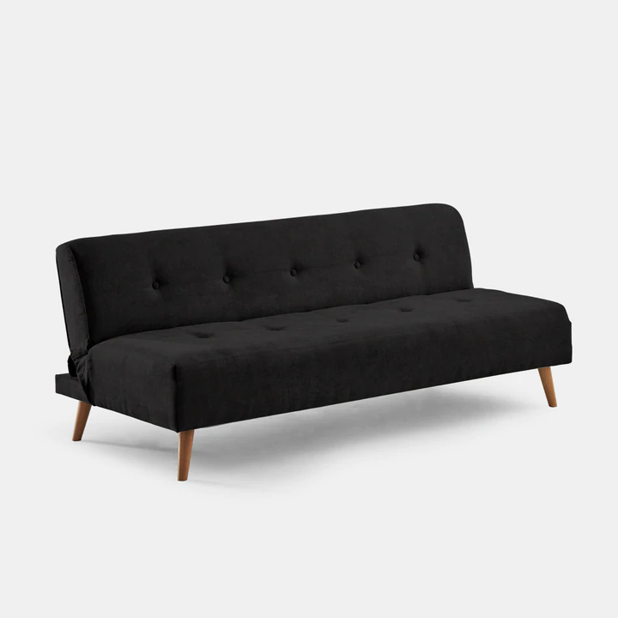 | 75 x 190 x 82 | $ 1,427,000 | 10% | $ 142,700 | $ 1,284,300
SKU: 8290 | Sofa Cama Luciana |  | 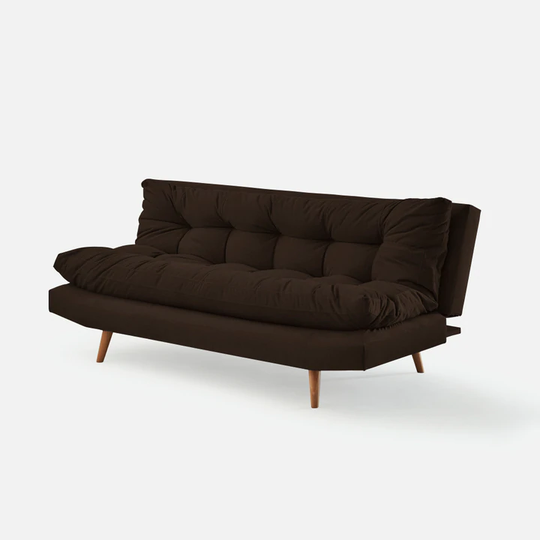 | 80 x 180 x 94 | $ 1,564,000 | 10% | $ 156,400 | $ 1,407,600
SKU: 8318290 | Sofa Cama Touls |  | 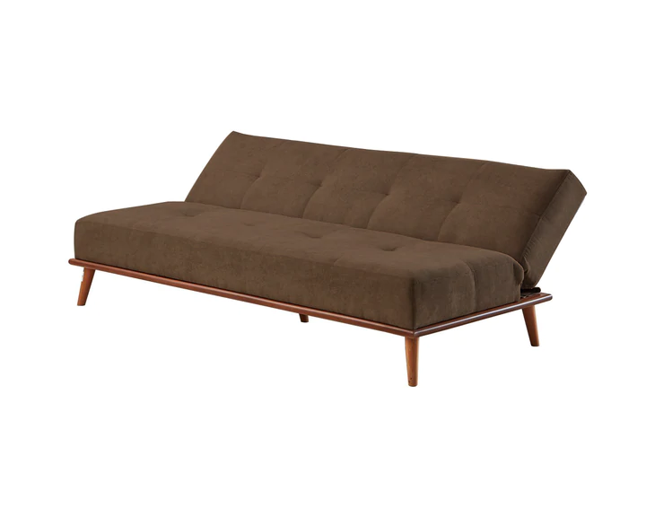 | 82 x 178 x 83 | $ 1,592,000 | 10% | $ 159,200 | $ 1,432,800
SKU: 875390 | Sofa Cama Bonsua 2 Puestos |  | 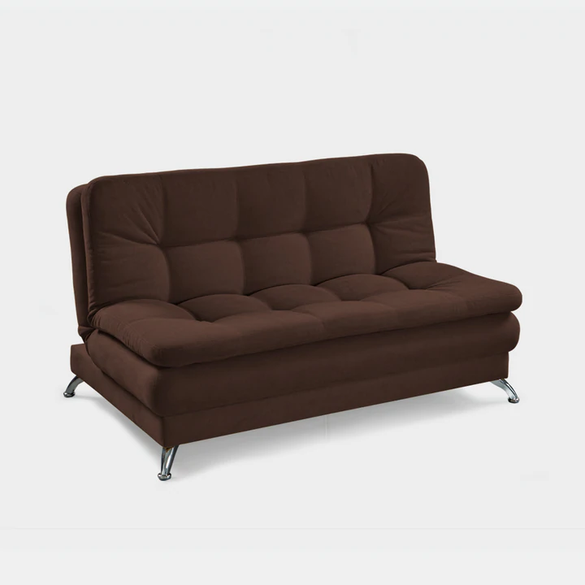 | 80 x 150 x 60 | $ 1,854,000 | 10% | $ 185,400 | $ 1,668,600
SKU: 853129 | Sofa Cama Cheraton |  | 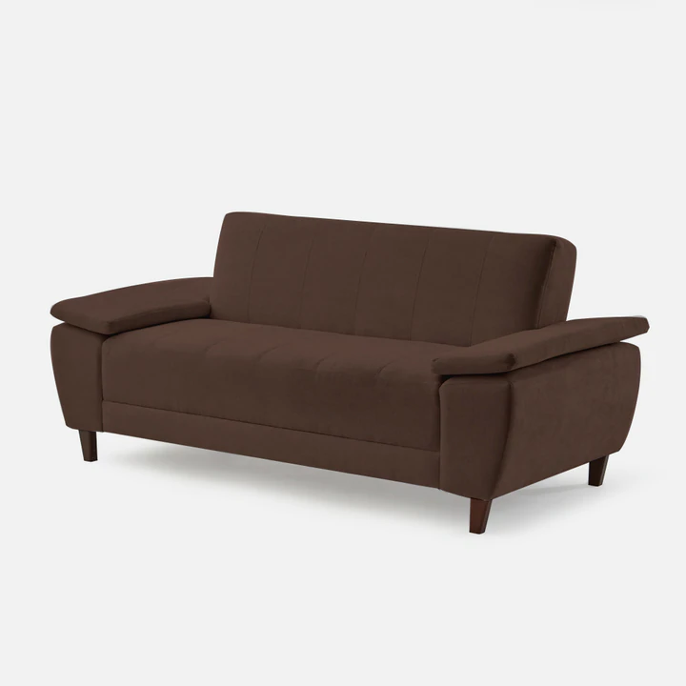 | 82 x 195 x 88 | $ 1,903,000 | 10% | $ 190,300 | $ 1,712,700
SKU: 83190 | Sofa Cama Oslo |  | 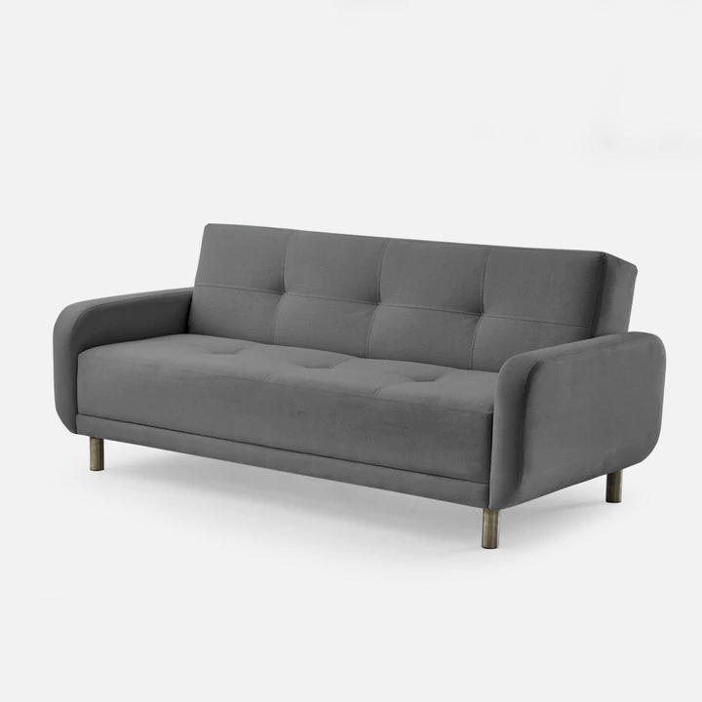 | 80 x 180 x 94 | $ 1,909,000 | 10% | $ 190,900 | $ 1,718,100
SKU: 85180 | Sofa Cama Odesa |  | 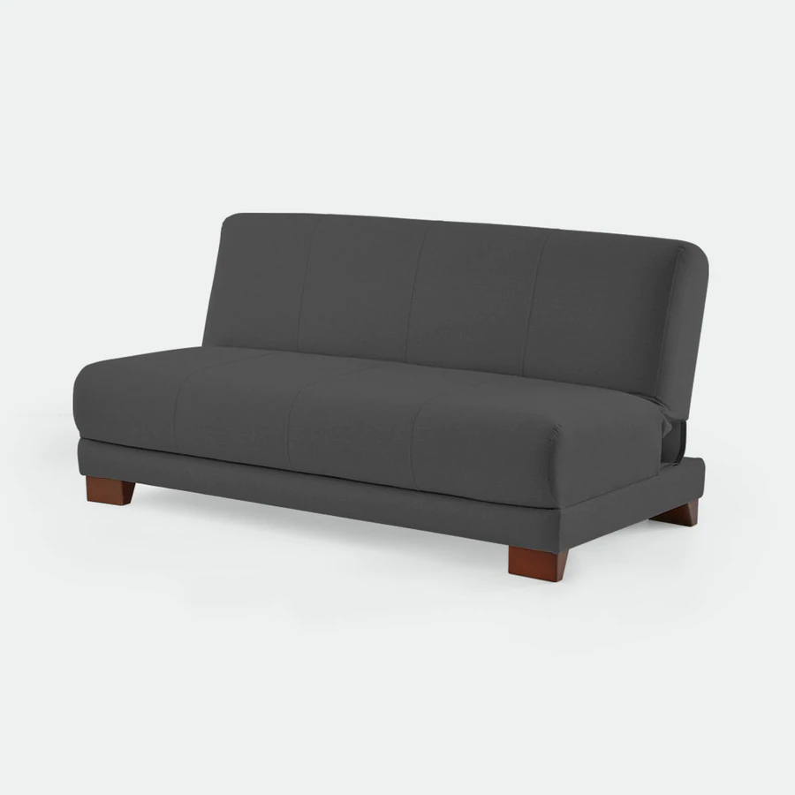 | 85 x 110 x 83 | $ 1,920,000 | 10% | $ 192,000 | $ 1,728,000
SKU: 85120 | Sofa Cama Boston 2 Puestos |  | 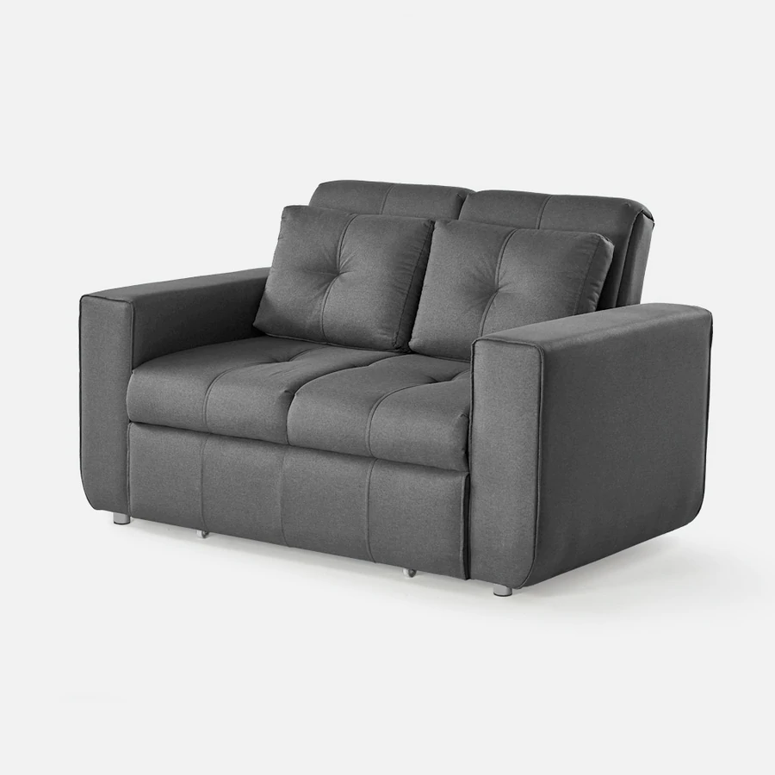 | 95 x 150 x 90 | $ 2,586,000 | 10% | $ 258,600 | $ 2,327,400
SKU: 85467290 | Sofa Cama Multifuncional |  | 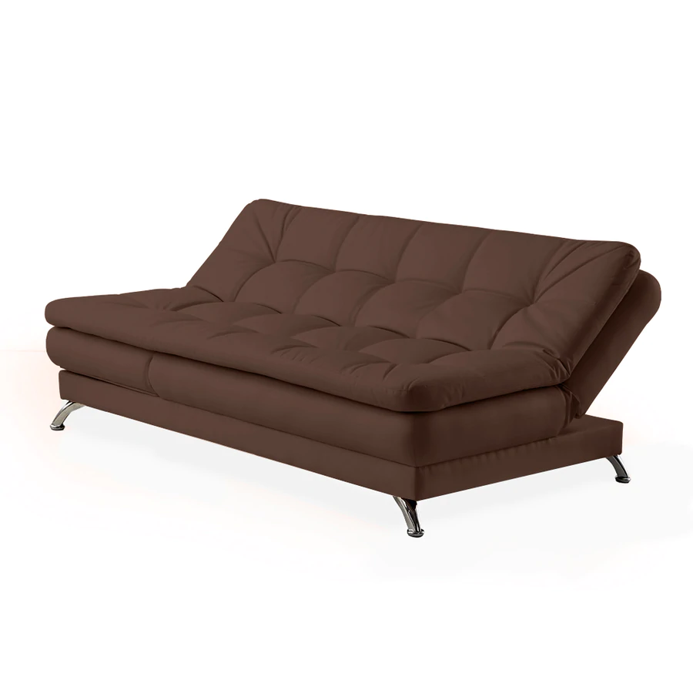 | 80 x 190 x 110 | $ 2,666,000 | 10% | $ 266,600 | $ 2,399,400
SKU: 873890 | Sofa Cama Boston 3 Puestos |  | 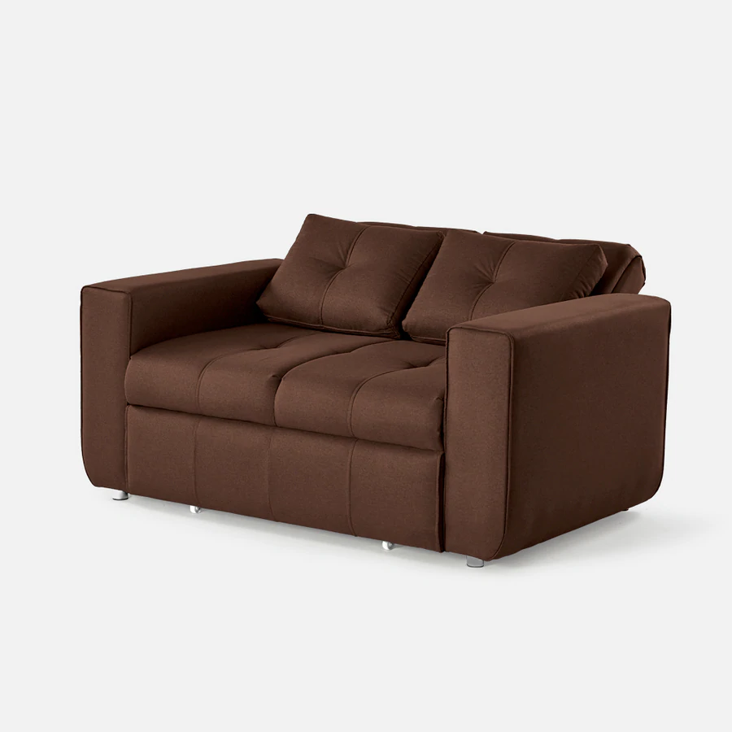 | 95 x 180 x 90 | $ 3,286,000 | 10% | $ 328,600 | $ 2,957,400
SKU: 214458347 | Base Cama Florencia |  | 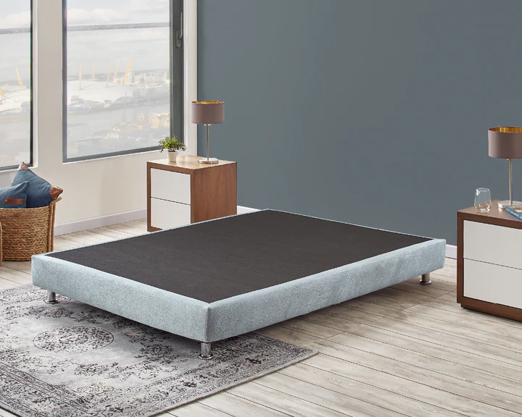 | 0.90 x 190 | $ 577,000 | 10% | $ 57,700 | $ 519,300
SKU: 214347 | Base Cama Santa Lucia |  | 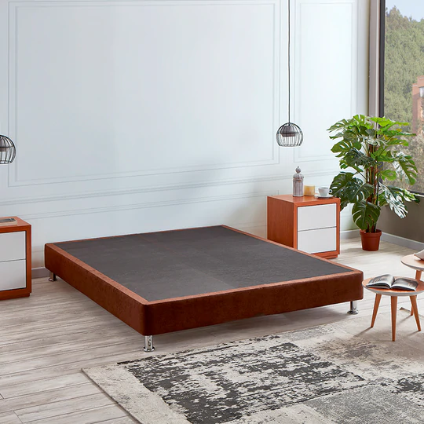 | 100 x 190 | $ 591,000 | 10% | $ 59,100 | $ 531,900
SKU: 214537 | Base Cama Estándar |  | 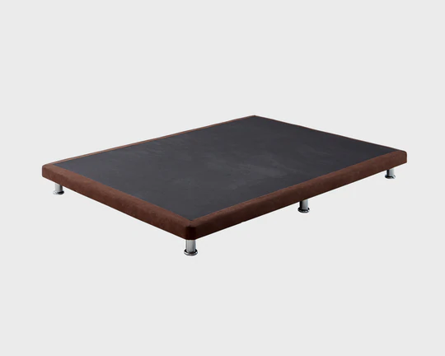 | 120 x 190 | $ 632,000 | 10% | $ 63,200 | $ 568,800
SKU: 214458 | Base Cama Nido Resortada |  | 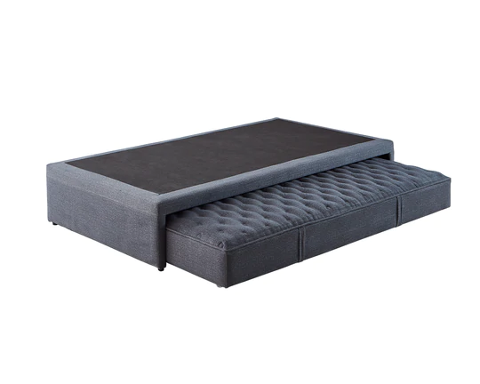 | 140 x 190 | $ 1,855,000 | 10% | $ 185,500 | $ 1,669,500
SKU: 458347 | Base Cama Barcelona |  | 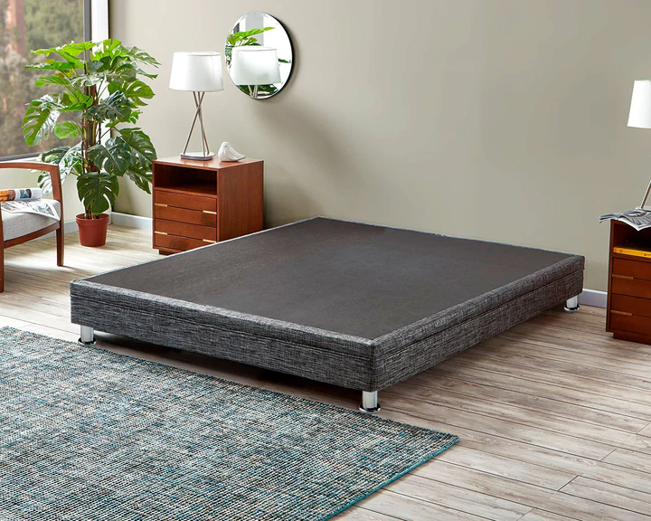 | 160 x 190 | $ 1,152,000 | 10% | $ 115,200 | $ 1,036,800

